исключение
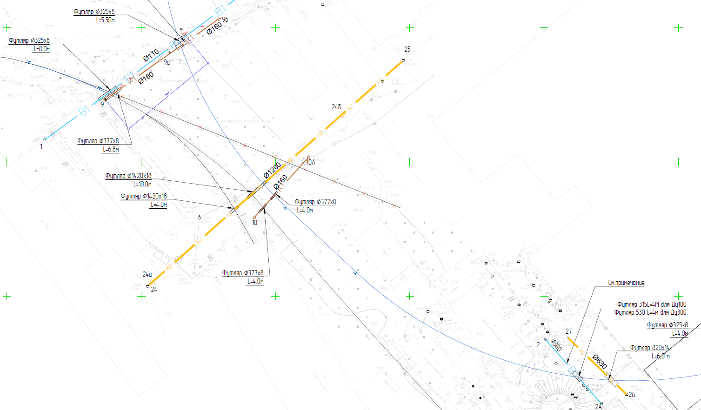
Если тут ноль работы исключены | 0
 | -1

 | после искл | до искл | исключено
раб | 109,613,186.28 | 143,470,891.93 | 33,857,705.65 | 143,470,891.93
мат | 51,689,846.12 | 66,512,688.64 | 14,822,842.52
 |  |  | 48,680,548.17

раб | 214,997,238.77 | 176,908,683.89 | -38,088,554.88 | 214,997,238.77
мат | 51,609,432.74 | 50,459,410.63 | -1,150,022.11

 |  |  |  | 100312178.71

